1
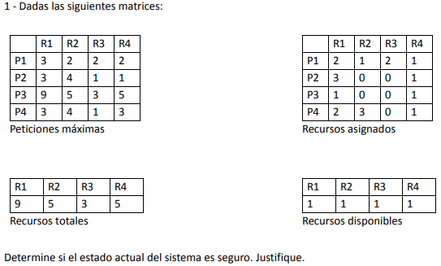
 |  |  |  |  |  |  |  | R1 | R2 | R3 | R4
 |  |  |  |  |  |  | P1 | 3 | 2 | 2 | 2
 |  |  |  |  |  |  | P2 | 3 | 4 | 1 | 1
 |  |  |  |  |  |  | P3 | 9 | 5 | 3 | 5
 |  |  |  |  |  |  | P4 | 3 | 4 | 1 | 3
 |  |  |  |  |  |  | Peticiones máximas

 |  |  |  |  |  |  |  | R1 | R2 | R3 | R4
 |  |  |  |  |  |  | P1 | 2 | 1 | 2 | 1
 |  |  |  |  |  |  | P2 | 3 | 0 | 0 | 1
 |  |  |  |  |  |  | P3 | 1 | 0 | 0 | 1
 |  |  |  |  |  |  | P4 | 2 | 3 | 0 | 1
 |  |  |  |  |  |  | Recursos asignados

 |  |  |  |  |  |  |  | R1 | R2 | R3 | R4
 | Asignados + Necesarios = Maximos |  |  |  |  |  |  | 9 | 5 | 3 | 5
 |  |  |  |  |  |  | Recursos totales
 |  | R1 | R2 | R3 | R4
 | P1 | 1 | 1 | 0 | 1 | FIN |  | R1 | R2 | R3 | R4
 | P2 | 0 | 4 | 1 | 0 | FIN |  | 1 | 1 | 1 | 1
 | P3 | 8 | 5 | 3 | 4 | FIN | Recursos disponibles
 | P4 | 1 | 1 | 1 | 2 | FIN
 | Peticiones necesarias

 |  | R1 | R2 | R3 | R4 | PUEDO SIMULAR P1
 |  | 1 | 1 | 1 | 1
 | Recursos disponibles

FIN P1 => |  | R1 | R2 | R3 | R4 | NO PUEDO SIMULAR P2
 |  | 3 | 2 | 3 | 2 | NO PUEDO SIMULAR P3
 | Recursos disponibles |  |  |  |  | PUEDO SIMULAR P4

FIN P4 => |  | R1 | R2 | R3 | R4 | PUEDO SIMULAR P2
 |  | 5 | 5 | 3 | 3
 | Recursos disponibles

FIN P2 => |  | R1 | R2 | R3 | R4 | PUEDO SIMULAR P3
 |  | 8 | 5 | 3 | 4
 | Recursos disponibles

 | ESTADO SEGURO
 |  | P1 | P4 | P2 | P3

2
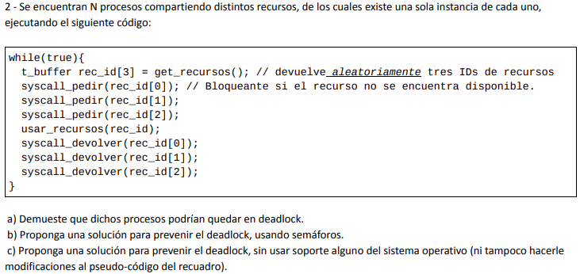
 |  |  |  |  |  | C) | Podría solucionarse con el algoritmo del banquero, conociendo los recursos máximos del sistema y los que

A) | P1 | P2 | P1 | P2 | P1
 | rec_id = {3, 1, 2} | rec_id = {1, 3, 2} | Pide R3 ok | Pide R1 ok | No puede pedir R1
 | El proceso 1 no podrá ejecutar hasta que el proceso 2 libere al recurso 1, y a su vez el proceso 2 no podrá ejecutar hasta que el proceso 1 libere al recurso 3. Se produce Deadlock.

B) | while(TRUE) { t_buffer rec_id[3] = get_recursos(); //devuelve aleatoriamente tres Ids de recursos wait(mutex_recurso); syscall_pedir(rec_id[0]); //Bloqueante si el recurso no se encuentra disponible syscall_pedir(rec_id[1]); syscall_pedir(rec_id[2]); signal(mutex_recurso); usar_recursos(rec_id); syscall_devolver(rec_id[0]); syscall_devolver(rec_id[1]); syscall_devolver(rec_id[2]); }
 | mutex_recurso = 1

C) | Se ordena el array de recursos dentro de la función getRecursos(). El proceso se bloquea cuando un recurso le es denegado.

3
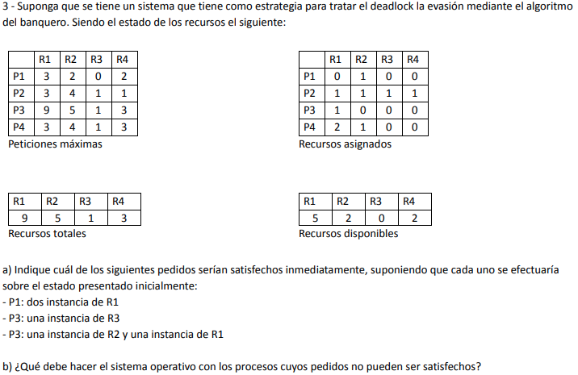
 | P3 : una instancia de R2 y R1 -> se deniega la asignación de recursos ya que solo puede simularse P1. Está en estado inseguro.
 | Asignados + Necesarias = Maximos

 |  | R1 | R2 | R3 | R4 | R1 | R2 | R3 | R4 | SIMULO P1
 | P1 | 3 | 1 | 0 | 2 | 4 | 1 | 0 | 2
 | P2 | 2 | 3 | 0 | 0 | Recursos disponibles
 | P3 | 7 | 4 | 1 | 3
 | P4 | 1 | 3 | 1 | 3 | R1 | R2 | R3 | R4 | NO PUEDO SIMULAR P2
 | Particiones necesarias |  |  |  |  | 4 | 2 | 0 | 2 | NO PUEDO SIMULAR P3
 |  |  |  |  |  | Recursos disponibles |  |  |  | NO PUEDO SIMULAR P4

 | P1 : una instancia de R1 -> estado seguro. Asigno los recursos.
 | Asignados + Necesarias = Maximos

 |  | R1 | R2 | R3 | R4 | R1 | R2 | R3 | R4 | SIMULO P1
 | P1 | 1 | 1 | 0 | 2 | 3 | 2 | 0 | 2
 | P2 | 2 | 3 | 0 | 0 | Recursos disponibles
 | P3 | 8 | 5 | 1 | 3
 | P4 | 1 | 3 | 1 | 3 | R1 | R2 | R3 | R4 | SIMULO P2
 | Particiones necesarias |  |  |  |  | 5 | 3 | 0 | 2
 |  |  |  |  |  | Recursos disponibles

 |  |  |  |  |  | R1 | R2 | R3 | R4 | SIMULO P4
P3 : una instancia de R3 -> no puede resolverse ya que no alcanzan los recursos totales del sistema |  |  |  |  |  | 6 | 4 | 1 | 3
 |  |  |  |  |  | Recursos disponibles

 |  |  |  |  |  | R1 | R2 | R3 | R4 | SIMULO P3
 |  |  |  |  |  | 8 | 5 | 1 | 3
 |  |  |  |  |  | Recursos disponibles

4
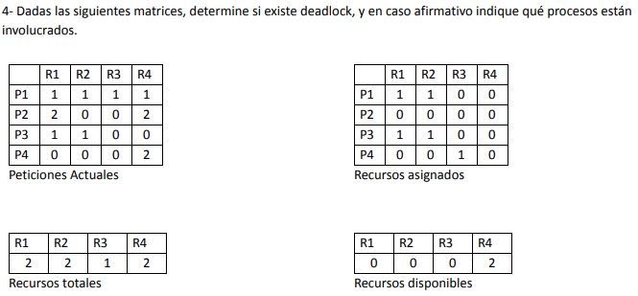
 |  |  |  | P2 no puede ser parte de un DEADLOCK ya que no tiene recursos asignados

R1 | R2 | R3 | R4 | SIMULA P4
0 | 0 | 0 | 2

R1 | R2 | R3 | R4 | NO PUEDO SIMULAR P1
0 | 0 | 1 | 2 | NO PUEDO SIMULAR P3

 |  |  |  | P1 y P3 no pueden simular => Están en deadlock

5


A) | No requiere tratamiento ya que la computadora perderá rendimiento por tratarlo y afectará al usuario. Ante un caso de deadlock podría reiniciarse la PC.
B) | Deberán prevenirse los casos de deadlock, ya que el sistema cuenta con alto grado de overhead y no hay oportunidad de agregarle más.
C) | Algoritmo de detección y recupero para no tener un overhead tan alto y al no ocurrir tan seguido no generaría problemas matar un proceso para recupero.
D) | Evasión de deadlock. La cantidad de usuarios es baja, por lo que la matriz no tendrá un tamaño demasiado grande y se garantiza la no ocurrencia de deadlock.

6
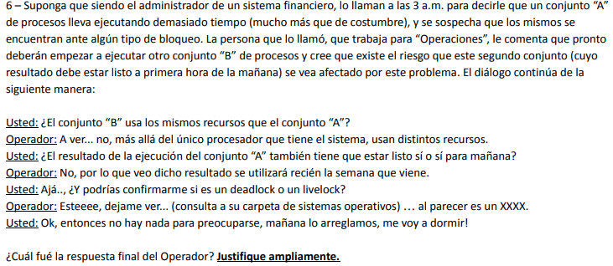

La respuesta es deadlock, ya que si fuera un livelock estaría consumiendose el único procesador que tenemos.

